0.201
Büro 0.201

 |  | von | nach | Menge
 | Garderobe + 5 OH | 0.201 | 0.205 | 1
 | 5 OH | 0.201 | 0.205 | 1
 | Besprechungstisch 80 x 80 | 0.201 | K181 | 1
 | Besprechungsstühle | 0.201 | K181 | 2
Arbeitsplatz vorne | Rollcontainer | 0.201 | 0.212 | 1
Arbeitsplatz vorne | Schreibtisch mit Rückwand | 0.201 | 0.205 | 1
Arbeitsplatz vorne | Bürodrehstuhl | 0.201 | 0.205 | 1
Arbeitsplatz vorne | IT (Monitor, Tastatur) | 0.201 | 0.207 | 1
Arbeitsplatz hinten | Rollcontainer | 0.201 | 0.212 | 1
Arbeitsplatz hinten | Schreibtisch mit Rückwand | 0.201 | 0.205 | 1
Arbeitsplatz hinten | Bürodrehstuhl | 0.201 | 0.205 | 1
Arbeitsplatz hinten | IT (Monitor, Maus, Dockingstation) | 0.201 | 0.207 | 1
Arbeitsplatz hinten | Telefon (48062) | 0.201 | 0.207 | 1

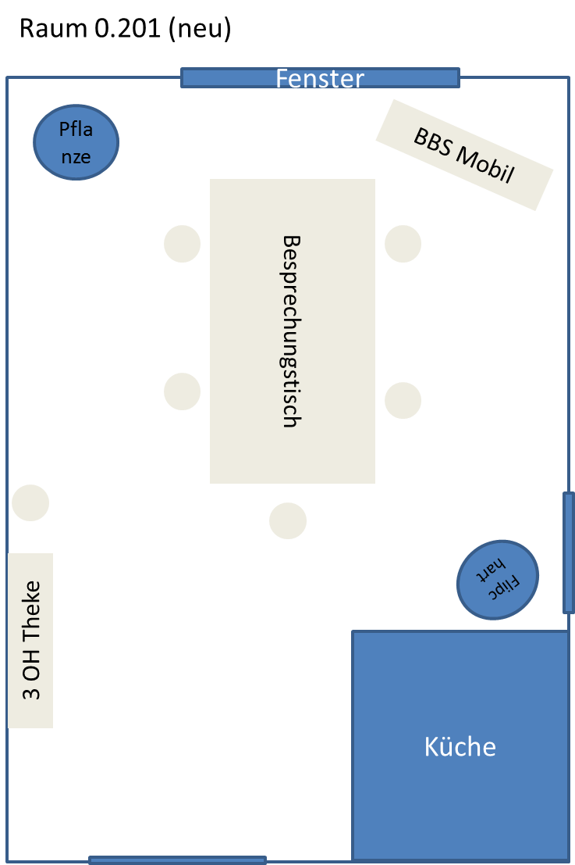
 | Flipchart bleibt
 | Pflanze bleibt
 | Ventilator bleibt

2 IT Arbeitsplätze abbauen und Hardware in Raum 0.207 bringen
2 Schreibtische + 2 Bürodrehstühle nach 0.205 räumen
2 Rollcontainer nach 0.212 bringen
1 Garderobe/5 OH + 1 5 OH Schrank nach 0.205 räumen
1 Besprechungstisch 80x80

0.205
Büro 0.205

 |  | von | nach | Menge
 | BBS-Mobil | 0.205 | 0.201 | 1
 | Konferenztelefon | 0.205 | 0.201 | 1
 | 3 OH Theke | 0.205 | 0.201 | 1
 | Besprechungsstühle | 0.205 | 0.201 | 6
 | Besprechungstisch | 0.205 | 0.201 | 1
 | Besprechungsstühle | 0.205 | 0.204 | 3
 | Besprechungsstühle | 0.205 | Fr. Schiefer | 2
 | Besprechungstisch | 0.205 | Fr. Schiefer | 2
 | 5 OH | 0.209 | 0.205 | 1

 | Besprechungsstühle bleiben |  |  | 3
 | Besprechungstisch bleibt |  |  | 1

Raum 0.205 (neu)
Window
Window
Quincey
Kolberg
Besprechungstisch hochgeklappt
Tisch
80 x 80
5 OH
5 OH
5 OH
Garderobe

2 Besprechungstische einlagern (Fr. Schiefer)
2 Besprechungsstühle einlagern (Fr. Schiefer)
1 Besprechungstisch nach 0.201 räumen
6 Besprechungsstühle nach 0.201 räumen
3 Besprechungsstühle nach 0.204 räumen
1 3 OH Theke nach 0.201 räumen
1 BBS-Mobil + 1 Konferenztelefon von 0.205 nach 0.201 räumen

0.204
Büro 0.204

 |  | von | nach | Menge
 | Besprechungstisch 80 x 80 | 0.204 | 0.205 | 1
 | Besprechungsstühle | 0.204 | K181 | 3

Arbeitsplatz Quincey | Schreibtisch links bleibt
 | Bürodrehstuhl links bleibt
 | Rollcontainer links | 0.204 | 0.205 | 1
 | IT (Monitor, Dockingstation, Tastatur, Maus, Headset) | 0.204 | 0.205 | 1
 | Telefon (40203) | 0.204 | 0.205 | 1

Arbeitsplatz Kolberg | Schreibtisch rechts bleibt
 | Bürodrehstuhl bleibt
 | IT (2 Monitore, Dockingstation, Tastatur, Maus, Headset) | 0.204 | 0.205 | 1
 | Telefon (47355) | 0.204 | 0.205 | 1

 | 5 OH bleibt |  |  | 2
 | Garderobe + 5 OH bleibt |  |  | 1
 | Pflanze bleibt |  |  | 1

neu | Schreibtisch + Rückwand |  |  | 1
neu | Bürodrechstuhl |  |  | 1
neu | Rollcontainer |  |  | 1

Raum 0.204 (neu)
Window
Desk 1
NN
Desk 2
NN
Desk 3
neu
5 OH
5 OH
Garderobe
5 OH
3
Pflanze
Flipchart

2 IT Arbeitsplätze abbauen und in Raum 0.205 aufbauen
1 Besprechungstisch 80 x 80 nach 0.205 räumen
3 Besprechungsstühle einlagern
2 5 OH Schränke und Garderobe/5 OH Schrank umstellen
1 neuer Schreibtisch + Bürodrehstuhl + Rollcontainer

0.212
Büro 0.212

 |  | von | nach | Menge
Arbeitsplatz links | IT Spannagl (Monitor, Tastatur, Maus, Dockingstation, Headset) | 0.212 | 0.204 | 1
Arbeitsplatz links | Telefon Spannagl (26990) | 0.212 | 0.204 | 1
Arbeitsplatz links | Rollcontainer Spannagl | 0.212 | 0.204 | 1

Arbeitsplatz rechts | IT Francis (2 Monitire, Tastatur, Maus, Dockingstation, Headset) | 0.212 | 0.204 | 1
Arbeitsplatz rechts | Telefon Francis (72012) | 0.212 | 0.204 | 1
Arbeitsplatz rechts | Rollcontainer Francis | 0.212 | 0.204 | 1

 | Schreibtische mit Rückwand bleiben |  |  | 2
 | Bürodrehstühle bleiben |  |  | 2
 | Garderobe/5 OH Schrank bleibt |  |  | 1
 | 5 OH Schränke bleiben |  |  | 2
 | Pflanzen bleiben
 | Flipcharts bleiben |  |  | 2

Raum 0.212
Window
Desk 1
NN
Desk 2
NN
5 OH
5 OH
5 OH
Meeting Table
Meeting Table
Flipchart
Flipchart
Pflanze

Garderobe

2 IT Arbeitsplätze abbauen und in Raum 0.204 aufbauen
2 Rollcontainer nach 0.204 räumen
Möbel bleiben so stehen

